상품제안서
가죽인형 차량용 석고방향제 | 상품코드: S15289

 |  |  |  |  |  |  | 02-713-8555 | www.synergygift.co.kr
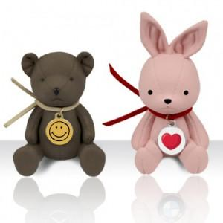

【상세/제작정보】 | <p>목걸이 칼라엠블럼 인쇄포함​​</p>

【인쇄/포장옵션】 | 풀칼라 / 포장지포장

【공급단가】 | 수량 | 100~ | 300~ | 500~ | 1,000~ | 3,000~
*VAT별도 | 화이트인형 | 6,240원 | 6,090원 | 5,900원 | 5,610원 | 5,420원
 | 컬러인형 | 7,020원 | 6,850원 | 6,640원 | 6,310원 | 6,100원

【상품 URL】 | https://www.synergygift.co.kr:443/src/goods_detail.php?gdno=17147

